Стеллажи разборные СТК, СТСО
Стеллажи разборные СТКН, СТК, СТСО(расход металла) четыре стойки
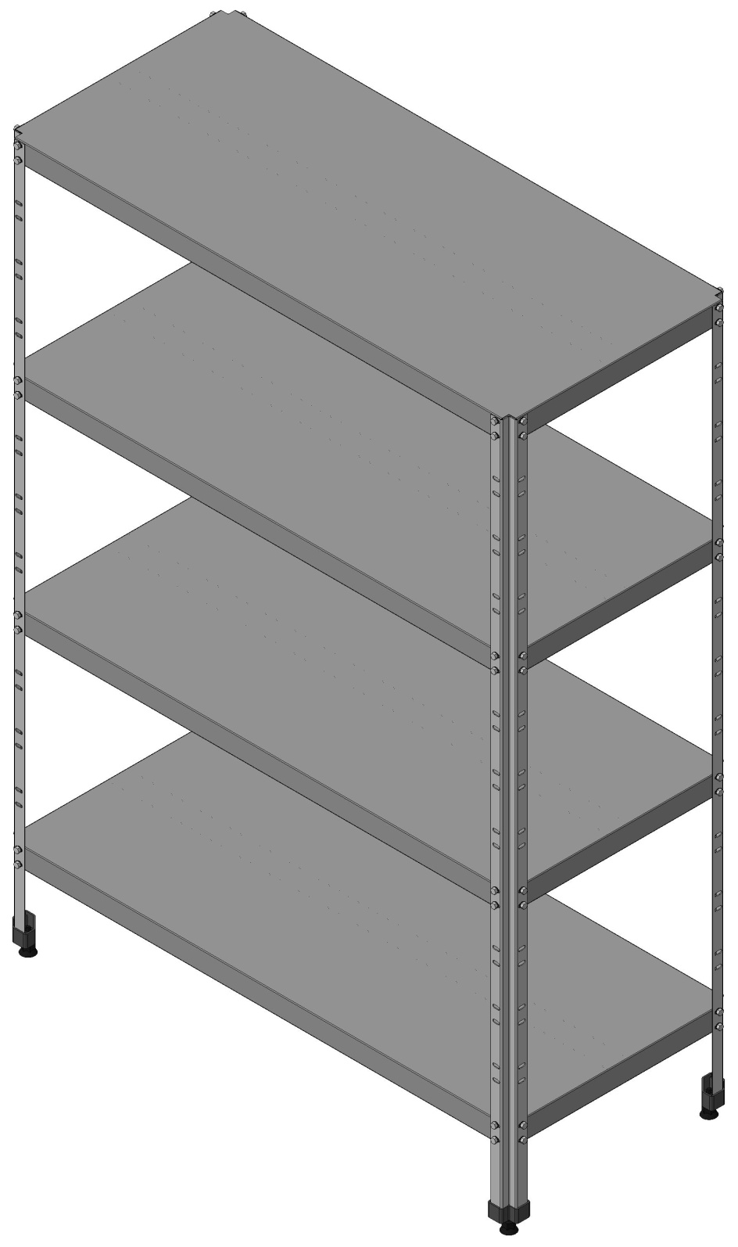
 | СТКН | (полки - нерж, стойки - нерж) |  | 0 | 0
 | СТК | (полки - нерж, стойки - оцинк) |  | 1
 | СТСО | (полки - оцинк, стойки - оцинк) |  | 2

 |  |  |  | Длина | Ширина | Высота
 |  | Размеры стеллажа, мм |  | 1150 | 500 | 1600
 |  | Колич полок |  | 5
 |  | Перфорация 0 - нет, 1 - есть |  | 0 |  | 111.855152

Сырьё и материалы
№ | Наименование |  |  | Единица | Количество
п/п | материалов |  |  | измерен. | 10%
1 | Лист 0,8 ст 430 |  |  | кг | 26.40 | 2.50 | 66
2 | Лист 1,2 ст 430 |  |  | кг | 5.37 | 2.50 | 13.429152
3 | Лист 1,0 ст цинк |  |  | кг | 0.00 | 1.00 | 0
4 | Лист 1,2 ст цинк |  |  | кг | 7.49 | 1.00 | 7.491
5 | Болт М6х12 |  |  | шт | 80
6 | Шайба 6 |  |  | шт | 80
7* | Болт М6х25 |  |  | шт | 4
8* | Шайба 6 |  |  | шт | 8
9 | Пакетик пластиковый для фасовки |  |  | шт | 1
10 | Опора профильная Лидская |  |  | шт | 4 | 0.5 | 2
11 | Заклепка 3,2х10 |  |  | шт | 10
12 | Гайка установочная IS6M30LFKN9 (М6) |  |  | шт | 80
 | * При установке стеллажей в линию

Трудоемкость изготовления 1-го изделия

№ | Наименование операции |  |  | Норма | кол-во
п/п |  |  |  | врем.час. | рабочих
1 | Заготовительные |  |  | 0.45 | 2
2 | Штамповочные |  |  | 0.35 | 1
3 | Шлифовка, зачистка заусенцев |  |  | 0.35 | 1
4 | Гибочные |  |  | 1.00 | 2
5 | Комплектовочные |  |  | 0.50 | 1
6 | Слесарные (заклёпки, пистоны) |  |  | 0.50 | 1
7 | Упаковочные |  |  | 0.37 | 1
8 | Транспортные |  |  | 0.30 | 1
 |  |  | итого | 3.82 |  | 6 | 22.935

 | Трудоемкость изготовления до 10 изделий |  |  | 3.44
 | Трудоемкость изготовления до 30 изделий |  |  | 3.06
 | Трудоемкость изготовления свыше 30 изделий |  |  | 2.68

 |  |  | 03 02 2015

 |  |  | НЕ УДАЛЯТЬ!!! Цифры не менять!!!

 |  |  | Полка 430 0,8 | 26.40 | 5 | 5 | 30 | 40
 |  |  | Полка оцинк 1,0 | 0.00 | 0 | 0 | 0 | 0

 |  |  | Стойка 430 1,2 | 5.37 | 1.3333333333 | 1.3333333333 | 5.3333333333
 |  |  | Стойка оцинк 1,2 | 0.00 | 0 | 0 | 0 | 0

 |  |  | Профиль оцинк 1,0 СТСО | 6.24 | 0 | 6 | 0 | 12
 |  |  | Профиль оцинк 1,2 СТКН,СТК | 7.49 | 1
 |  |  |  |  |  | загот | штамп | гибка

 |  |  | заготовительная | 12
 |  |  | штамповочная | 35
 |  |  | гибочная | 52

